画面遷移
画面遷移

【凡例】

メイン画面オープン
ポップアップ画面オープン
ポップアップ画面クローズ
ファイル出力
 |  |  | ・・・本設計書の対象
 |  |  | ・・・本設計書の対象外

メニュー｢お気に入り｣の編集ボタン

 | ログイン | メニュー |  | お気に入り編集
 | （KKS01010） | （KKS02010） |  | （KKS02013）
ログオフ
登録・削除

 |  | 各機能画面

画面レイアウト
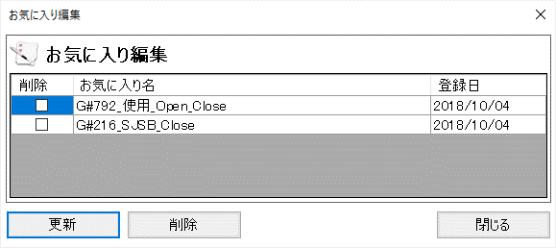
概要
各機能へ遷移するためのメニューを表示する。

画面レイアウト

 | KKS02010 | メインメニュー

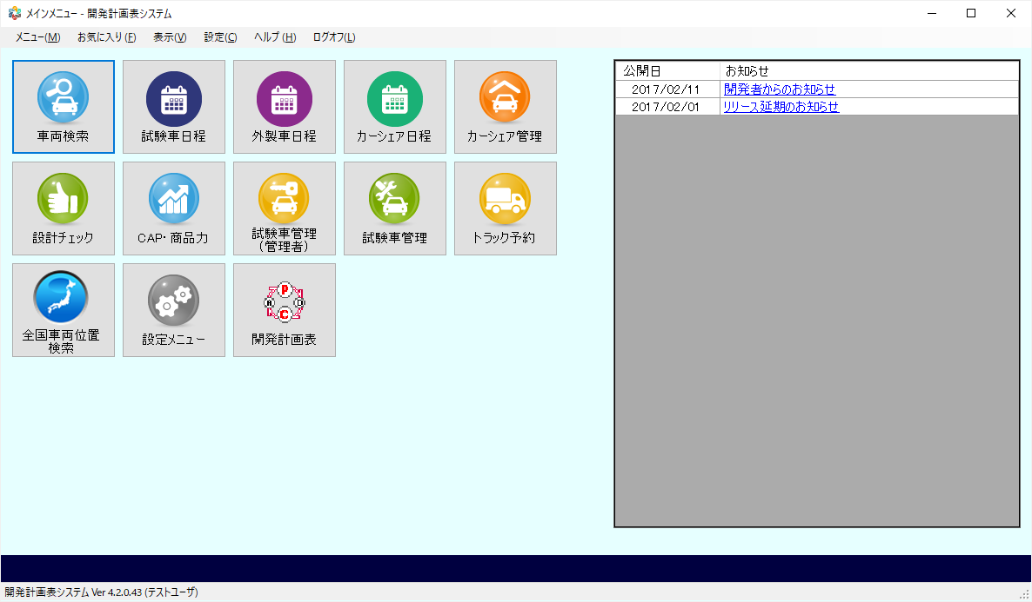

 | KKS02013 | お気に入り編集

